Hoja1
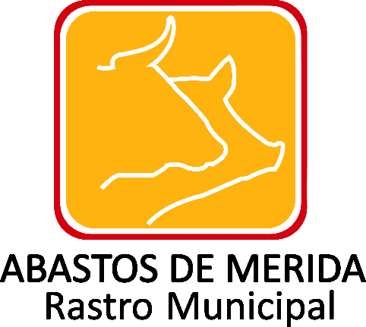

Inventario de bienes inmuebles
Ejercicio | Fecha de inicio del periodo que se informa | Fecha de término del periodo que se informa | Denominación del inmueble, en su caso | Institución a cargo del inmueble | Domicilio del inmueble: Tipo de vialidad (catálogo) | Domicilio del inmueble: Nombre de vialidad | Domicilio del inmueble: Número exterior | Domicilio del inmueble: Número interior | Domicilio del inmueble: Tipo de asentamiento (catálogo) | Domicilio del inmueble: Nombre del asentamiento humano | Domicilio del inmueble: clave de localidad | Domicilio del inmueble: Nombre de la localidad | Domicilio del inmueble: Clave del municipio | Domicilio del inmueble: Nombre del municipio o delegación | Domicilio del inmueble: Clave de la Entidad Federativa | Domicilio del inmueble: Entidad Federativa (catálogo) | Domicilio del inmueble: Código postal | Domicilio del inmueble: País del domicilio en el extranjero, en su caso | Domicilio del inmueble: Ciudad del domicilio en el extranjero, en su caso | Domicilio del inmueble: Calle del domicilio en el extranjero, en su caso | Domicilio del inmueble: Número del domicilio en el extranjero, en su caso | Naturaleza del Inmueble (catálogo) | Carácter del Monumento (catálogo) | Tipo de inmueble (catálogo) | Uso del inmueble | Operación que da origen a la propiedad o posesión del inmueble | Valor catastral o último avalúo del inmueble | Títulos por el que se acredite la propiedad o posesión del inmueble | Hipervínculo Sistema de información Inmobiliaria | Área de adscripción de la persona responsable del inmueble | Área(s) responsable(s) que genera(n), posee(n), publica(n) y actualizan la información | Fecha de validación | Fecha de actualización | Nota
2018 | 2018-04-01 | 2018-06-30 |  |  |  |  |  |  |  |  |  |  |  |  |  |  |  |  |  |  |  |  |  |  |  |  |  |  |  |  | Administración y Finanzas | 2018-07-29 | 2018-06-30 | Durante el periodo que se reporta, es de señalar que no se realizaron inventario de bienes inmuebles de tipo mixto, edificaciones y terrenos; se informa lo anterior con fundamento en lo dispuesto en el numeral octavo fracción V de los Lineamientos técnicos generales para la publicación, homologación y estandarización de la información de las obligaciones establecidas en el titulo quinto y en la fracción IV del artículo 31 de la Ley General de Transparencia y Acceso a la Información Pública, que deben de difundir los sujetos obligados en los portales de Internet y en la Plataforma Nacional de Transparencia de la información.

 |  |  |  |  |  |  |  |  |  |  |  |  |  |  |  |  |  |  | Abastos de Mérida/ Calle 132 No.- 239 entre 59B y 59D Fraccionamiento Yucalpeten/ C.P. 97238 Mérida, Yucatán/
 |  |  |  |  |  |  |  |  |  |  |  |  |  |  |  |  |  |  | Teléfonos (999) 9450582, 9454205 y 9122133/
 |  |  |  |  |  |  |  |  |  |  |  |  |  |  |  |  |  |  | direccion.general@rastro-merida.mx

